Uwagi ogólne KA CC_01_2023
UWAGI OGÓLNE - Karta aktualizacji CC_01_2023
Lp. | Dokument | Treść uwagi ogólnej wraz z uzasadnieniem | Nazwa Podmiotu zgłaszajacego uwagę | Sposób uwzględnienia | Uzasadnienie (obligatoryjne w przypadku nieuwzględnienia, częściowego uwzględnienia lub odpowiedzi na pytanie) | Proponowana zmiana IRiESP (obligatoryjne w przypadku uwzględnienia, częściowego uwzględnienia)
1 | Specyfikacja zmian do SWI CC 01_2023 | Bardzo wiele usuniętych pozycji/zapisów nie posiada uzasadnienia. Wiele zapisów precyzowało procesy, wyjaśniało wiele wątpliwości - ich usunięcie może powodować wiele rozbieżności, różne interpretacje (np. lp 42, 43, 46) | Energa-Obrót S.A. | Uwaga nieuwzględniona | Uwaga jest sformułowana zbyt ogólnie by można się do niej precyzyjnie odnieść.
2 | IRIESP-OIRE | Brak szczegółowych informacji dot. zagadnień technicznych związanych z Portalem użytkownika profesjonalnego. Brak informacji technicznych o funkcjonalności tego portalu, np. w zakresie formatów danych (struktur danych) oraz sposobu importu/eksportu danych wprowadzanych do portalu oraz o szczegółowym modelu implementującym podsystem raportowy, wyszukiwania danych. Brak tych informacji uniemożliwia podjęcie decyzji o tym, dla których procesów wystarczającym jest korzystanie z portalu webowego, a dla których konieczna będzie komunikacja z wykorzystaniem AS4. Podczas poprzednich konsultacji pojawiła się informacja dot. braku możliwości do zdefiniowania na obecnym etapie prac oraz braku wybrania Wykonawcy rozwiązania. Czy zmieniły się okoliczności, czy znane są szczegóły rozwiązania lub kiedy będą znane? | PGE Energetyka Kolejowa S.A. | Odpowiedź na pytanie | Portal Użytkownika profesjonalnego będzie umożliwiał manualną obsługę wszystkich procesów. Dokumentacja Portalu będzie udostępniana wraz opracowywaniem ostatecznych rozwiązań technicznych w ramach współpracy z wykonawcą CSIRE.
3 | Załącznik 1 | Dla obiektów z mocą umowną ≥ 300 kW komunikaty należy rozszerzyć o dane kontaktowe do wysłania planu ograniczeń (adres e-mail) oraz wysyłki powiadomień o wprowadzeniu ograniczeń (adres e-mail, nr telefonu), ponieważ źródłem informacji dla Operatora odnośnie danych kontaktowych do wysłania planu ograniczeń będzie UK. Nie są to dane nadmiarowe i ich dodanie nie stanowiłoby naruszenia zasady minimalizmu w zakresie przetwarzania danych osobowych. Rozporządzenie Rady Ministrów z dnia 8 listopada 2021 r. w sprawie szczegółowych zasad i trybu wprowadzania ograniczeń w sprzedaży paliw stałych oraz w dostarczaniu i poborze energii elektrycznej lub ciepła wprost wskazuje w § 16.6, że Plan wprowadzania ograniczeń […] operator przesyła odbiorcy na adres poczty elektronicznej wskazany w umowie. Z doświadczenia - bardzo często do kontaktu podawane są osoby pełniące w firmach np. funkcję głównego energetyka, najczęściej są to osoby inne niż osoby kontaktowe do realizacji umowy, a wręcz Rozporządzenie jasno wskazuje, iż w umowie powinny być wskazane dedykowane osoby kontaktowe ws. planów ograniczeń. To istotne z punktu widzenia realizacji obowiązku informacyjnego OSD. Brak dedykowanych pól w CSIRE będzie powodował konieczność pozyskiwania danych kontaktowych poza CSIRE, co jest sprzeczne z założeniami biznesowymi procesów rynku energii lub wymiany informacji rynku energii. | PGE Energetyka Kolejowa S.A. | Uwaga nieuwzględniona | Zgłoszona uwaga nie dotyczy zapisów Standardów Wymiany Informacji CSIRE (SWI). Zakres komunikatów wymienianych w ramach procesów rynku energii określają Techniczne Standardy Komunikacji Biznesowej (TSKB). Jednocześnie zwracamy uwagę, że rozporządzenie Ministra Klimatu i Środowiska z dnia 10 stycznia 2022 r. w sprawie procesów rynku energii (Dz. U. z 2022 r. poz. 234) (RwsPRE) nie obejmuje procesów dotyczących planów ograniczeń w dostarczaniu i poborze energii elektrycznej. Niezależnie od powyższego CSIRE będzie umożliwiać wymianę informacji między Użytkownikami profesjonalnymi w ramach procesu 9.1 opisanego w Standardach Wymiany Informacji CSIRE.
4 | Załącznik 1 pkt 2.2.3-2.2.4 | Pod kątem bezpieczeństwa systemowego proponowane zapisy o tym, że dane będą rejestrowane „w odpowiednich repozytoriach CSIRE” są zbyt ogólne i nie zawierają wyjaśnienia, co to znaczy „odpowiednie repozytoria” ani wyjaśnienia jak te dane będą przekazywane oraz udostępniane na zewnątrz. | E.ON Polska S.A. | Uwaga nieuwzględniona | Standardy Wymiany Informacji CSIRE nie regulują kwesti związanych z architekturą CSIRE. Zasady przekazywania i udostępniania danych zostały określone w Technicznych Standardach Systemów Informacyjnych.
5 | Załącznik 4 | 1.W dokumencie brakuje informacji na temat tego jak ma wyglądać procedura identyfikacji i uwierzytelniania. 2.W dokumencie brakuje konkretnego info jak ABCSIRE przekazuje dane do ABIRE jest tylko ogólne stwierdzenie „zgodnie z zasadami bezpieczeństwa”. | E.ON Polska S.A. | Odpowiedź na pytanie | Szczegółowe informacje w tym zakresie znajdą się w dokumentacji operacyjnej (instrukcji administratora / użytkownika).
6 | IRIESP-OIRE/Załącznik 1 | Wnioskujemy, aby do dokumentacji (IRIESP-OIRE/ SWI) wpisane zostało szczegółowo opisane nowo proponowane rozwiązanie dotyczące Zasilenia Uzupełniającego przedstawione przez PSE na spotkaniu z Uczestnikami Rynku w dniu 20.12.2023r. Nowe rozwiązanie nie będzie wymagało utrzymywania przez SE dualizmu systemowego przez okres między MD a GLC ani wdrożenia produkcyjnego ponad 2tyg wcześniej przed GLC komunikacji systemowej. Powyższe rozwiązanie wraz z finalnym szczegółowym harmonogramem powinno zostać ujęte w dokumentacji i być wiążące dla wszystkich Uczestników Rynku. | E.ON Polska S.A. | Uwaga częściowo uwzględniona | W tym celu została zaproponowana zmiana do IRIESP-OIRE, aby dodać punkt 4.11.7. "OIRE opublikuje na swojej stronie internetowej informacje o możliwych sposobach aktualizacji kompletu danych przygotowanych na dzień Migracji inicjalnej, dla przypadków kiedy dane te uległy zmianie po ich przekazaniu."
7 | Pkt 1.1. i 1.3. IRiESP-OIRE | Proponujemy zmianę w skrótach oraz w definicjach poprzez zastąpienie wyrażenia „Podmiot odpowiedzialny za bilansowanie handlowe” wyrażeniem „Podmiot odpowiedzialny za bilansowanie”. Zmiana ta nie jest objęta Projektem Karty aktualizacji nr CC/01/2023, natomiast wynika ze zmiany przepisów prawa w tym zakresie (zmiana definicji wynikająca z ustawy - Prawo energetyczne). Dodatkowo proponujemy dostosowanie definicji do ustawy - Prawo energetyczne. | PTPiREE | Uwaga uwzględniona |  | W pkt. 1.1. POB - Podmiot odpowiedzialny za bilansowanie W pkt. 1.3. Podmiot odpowiedzialny za bilansowanie (POB) – Podmiot w rozumieniu art. 2 pkt 14 rozporządzenia 2019/943 uczestniczący w rynku bilansującym energii elektrycznej na podstawie umowy oświadczenie usług przesyłania zawartej z operatorem systemu przesyłowego.
8 | IRiESP-OIRE i Załącznik 1 | Proponujemy ujednolicenie w całym dokumencie stosowanych skrótów i definicji np. jednolicie „ustawa Prawo energetyczne” zamiast również „ustawa - Prawo energetyczne” oraz publikatorów prawnych. | PTPiREE | Uwaga uwzględniona |  | Zapisy SWI zostały ujednolicone z częścią zasadniczą IRIESP-OIRE. Zapis „ustawa Prawo energetyczne” zostanie zastąpiony zapisem „ustawa - Prawo energetyczne”.
9 | Załącznik 1 | Brakuje ścieżki dla OSD na przekazanie do CSIRE informacji o braku możliwości realizacji przekazanych żądań i powiadomień (np. informacji dla OSD o przeprowadzonej zmianie sprzedawcy) i przekazanie zastrzeżeń co do ich poprawności. Takie informacje (zastrzeżenia) nie mogą być procedowane w standardowym trybie obsługi reklamacji i wymagają dedykowanej kategorii wymiany informacji. W "Kategoriach wymiany informacji" należy dodać nową kategorię. W takiej sytuacji "reklamacja" powinna być rozpatrywana w innym terminie, niż standardowy przewidziany dla całej grupy 9.1. Przykład zastrzeżenia wobec powiadomienia o zmianie sprzedawcy: OIRE przyjeło do realizacji US mimo braku zgłoszenia przez OSD zawarcia dla tego PP umowy dystrybucyjnej. | PTPiREE | Uwaga nieuwzględniona | Zgłoszona uwaga nie dotyczy zawartości Standardów Wymiany Informacji CSIRE. Kategorie wymiany informacji w ramach procesu 9.1 określają TSKB.
10 | Załącznik 1 | W SWI należy wprowadzić termin dla odpowiedzi OIRE na zgłoszone do niego reklamacje, w szczególności potrzeba jest krótkiego terminu (maksymalnie w 3 dni kalendarzowe) na reklamacje dotyczace procesu zmiany sprzedawcy oraz braku uruchomienia umowy sprzedaży rezerwowej dla odbiorcy. Nie widzimy uzasadnienia dla nieuwzględnienia uwagi zgłoszonej w trybie wniosków o zmianę SWI. Wymaga tego zapewnienie sprawnej realizacji procesów dla odbiorców. Nie wszystkie terminy zawarte w SWI i TSKB znajdują wprost odniesienie w przepisach prawa, a zostały wprowadzone ze względu na potrzebę zdefiniowania standardów wymiany informacji. | PTPiREE | Uwaga nieuwzględniona | Na tym etapie wdrażania CSIRE nie jest możliwe określenie takiego terminu, ze względu na brak doświadczeń eksploatacyjnych w tym zakresie. Wprowadzenie tego typu zobowiązujących terminów wymaga przeprowadzenia analiz rzeczywistych potrzeb i możiwości podmiotów zaangazowanych w realizacje procesów rynku energii.
11 | Załącznik 1 | Zaproponowane przez OIRE rozwiązanie, aby w przypadku zakończenia umowy profesjonalnej między PSE a POB udostępniać uprawnionym użytkownikom informację o zmianie charakterystyki poprzez proces 3.1 jest nieoptymalne z punktu widzenia konsekwencji takiej informacji i niezgodne z zapisami WDB oraz terminu przekazywania komunikatu 3.1 (w dobie kiedy zmiany już mają miejsce). Zapis WDB: „2.1.5.2. Administrowanie przez OSP i OSD bilansowaniem handlowym 2.1.5.2.1. Zmiana konfiguracji RB, w przypadku zaprzestania przez URB działalności na Rynku Bilansującym od doby n, jest realizowana, z uwzględnieniem pkt 2.1.5.2.2., według następującej procedury: (1) OSP przesyła danemu URB, wszystkim OSDp, URBGE oraz Prezesowi URE informację o dacie zaprzestania przez URB działalności na RB. Informacja jest przesyłana niezwłocznie, jednak nie później niż do godziny 8.30 doby n-1. W przypadku, gdy zaprzestanie przez URB działalności na RB następuje z powodu wstrzymania przez OSP świadczenia usług przesyłania temu URB na podstawie pkt 2.2.1.2.2.7., to OSP zamieszcza w ww. informacji termin (tj. datę i godzinę), od którego ogranicza temu URB świadczenie usług przesyłania określonych w Umowie przesyłania w zakresie przyjmowania do realizacji Zgłoszeń USE w kierunku sprzedaży energii elektrycznej i Zgłoszeń GWM w kierunku eksportu energii elektrycznej, jeżeli URB jest jednocześnie UWM. (2) OSP do godziny 9.00 doby n-1 wprowadza do konfiguracji RB datę doby n-1, jako datę ostatniego dnia udziału tego URB w RB. Tym samym od dnia następującego po tej dacie przestają być aktywne wszystkie JG należące do tego URB, przy czym w przypadku, gdy URB jest jednocześnie Operatorem Rynku dla innych URB, to nadal może on realizować funkcje w tym zakresie. (3) OSP do końca doby n wprowadza dla obszaru sieci każdego OSDp wymagane zmiany w zakresie konfiguracji RB, dotyczące przyporządkowania FDMB do Jednostek Grafikowych.” | PTPiREE | Uwaga uwzględniona | Obecnie Standardy Wymiany Informacji CSIRE zapewniają udostępnienie komunikatu "Powiadomienie strony umowy o zakończeniu umowy profesjonalnej", co zostało wskazane w "Tabeli 63 Komunikaty w procesie 6.5. Zgłoszenie zakończenia umowy profesjonalnej". W związku z powyższym, oczekiwanie wskazane w Państwa uwadze jest już zapewnione w ramach realizacji procesów CSIRE. Jednocześnie zwracamy uwagę, że proces 3.1 jest procesem generycznym, którego celem jest udostępnienie Uprawnionym użytkownikom informacji o zmianie charakterystyki punktu pomiarowego.
12 | Załącznik 1 | Proponujemy ustandaryzowanie i ujednolicenie w tabelach wymiany komunikatów w procesie roli rynkowej i stosowanie pełnej nazwy Operator. Obecnie w procesach Sprzedaży energii elektrycznej stosowany jest skrót OSD w kolumnie odbiorca komunikatu, natomiast w procesach Usługi sieciowe i migracja Użytkownika KSE czy Zarządzanie dostarczaniem energii elektrycznej jako Operator (GAP-Grid Access Provider). | PTPiREE | Uwaga nieuwzględniona | Pojęcie OSD nie jest tożsame z pojęciem Operator. Pojęcie Operator stosowane jest w przypadku gdy opis lub proces dotyczy zarówno OSD jak i OSP. Gdy opis lub proces dotyczy wyłącznie OSD albo OSP, pojęcie Operator nie ma zastosowania.
13 | Załącznik 1 | W IRiESP-OIRE używa się skrótu OSE jako OSD i OSP. Stąd bardziej zasadne byłoby użycie w Załączniku nr 1 SWI skrótu OSE zamiast Operator. | PTPiREE | Uwaga nieuwzględniona | Pojęcia Operator oraz OSE są stosowane zamiennie. Pojęcie Operator stosowane jest zarówno w SWI jak i dokumentach powiązanych. Dokonanie przedmiotowej zmiany na obecnym etapie jest utrudnione ze względu na stosowanie pojęcia Operator nie tylko w tekście SWI ale również w TSKB w tym w schematach opracowywanych w narzędziu Enterprise Architect.
14 | Załącznik 1 | Po wprowadzeniu zmian edycyjnych przez OIRE w wielu miejscach SWI występują różnice w zakresie uczestników poszczególnych procesów w porównaniu z poprzednią wersją SWI (Zakładki „Aktor i rola w procesie” oraz „Wymiana komunikatów w procesie”). Prosimy o sprawdzenie całości SWI pod kątem kompletności inicjatorów i odbiorców komunikatów. | PTPiREE | Uwaga uwzględniona |  | 1. W procesie 2.2 Aktualizacja charakterystyki PP: a. Wprowadzono POB w wierszu Inicjator procesu b. W wymianie komunikatów jako nadawca komunikatu dodano POB - BRP dla: i. Powiadomienie o zmianie wymagającej aktualizacji charakterystyki PP c. W wymianie komunikatów jako odbiorca komunikatu dodano POB dla: i. Odrzucenie powiadomienia o zmianie wymagającej aktualizacji charakterystyki PP ii. Akcpetacja powiadomienia o zmianie wymagającej aktualizacji charakterystyki PP iii. Powiadomienie o konieczności weryfikacji przez Operatora iv. Powiadomienie od Operatora o braku możliwości aktualizacji danych w charakterystyce PP v. Powiadomienie od Operatora o możliwości aktualizacji danych w charakterystyce PP 2. W procesie 2.8 Wyprowadzenie Użytkownika KSE z PP i zakończenie USC: a. W wymianie komunikatów jako nadawca komunikatu dodano SE - ES dla: i. Powiadomienie o odmowie wyprowadzenia UKSE ii. Powiadomienie o zakończeniu USC i wyprowadzenie Dotychczasowego Użytkownika KSE iii. Powiadomienie o zakończeniu USC i zamiarze wyprowadzenia Dotychczasowego Użytkownika KSE b. W wymianie komunikatów jako odbiorca komunikatu dodano SE - ES dla: i. Żądanie wyprowadzenia UKSE ii. Odrzucenie powiadomienia o odmowie wyprowadzania UKSE iii. Akceptacja powiadomienia o odmowie wyprowadzenia UKSE 3. W procesie 5.3 Zakończenie bilansowania handlowego dla pojedynczego PP usunięto SE z przebiegu procesu (proces nie dotyczy SE) 4. W procesie 6.5 Zgłoszenie zakończenia Umowy profesjonalnej uzupełniono POB - BRP jako odbiorca komunikatu Powiadomienie o zakończeniu umowy dotyczącej bilansowania handlowego 5. W procesie 7.2 Udostępnienie wskazań pomiarowych poprawiono literówkę w roli biznesowej Użytkownika uprawnionego w komunikacie Żądanie wskazań pomiarowych (Użytkownik uprawniony - CP) 6. W procesie 7.4 Udostępnienie danych zagregowanych lub zbiorczych: a. Wprowadzono POB do wiersza Inicjator procesu b. W wymianie komunikatów jako nadawca komunikatu dodano POB - BRP dla i. Żądanie danych zagre
15 | Załącznik 5 | Dokument wskazuje jako standard komunikacji Protokół AS4 bazujący na “AS4 Profile of ebMS 3.0 Version 1.0 OASIS Standard” i jednocześnie definiuje użycie w komunikacji z CSIRE wzorca MEP: Two-Way/Sync. Tymczasem “AS4 Profile of ebMS 3.0 Version 1.0 OASIS Standard” w ogóle nie dopuszcza stosowania wzorca MEP: Two-Way/Sync jasno definiując wzorce MEP: One-way/Push i MEP: One-way/Pull jako jedyne jakie muszą być wspierane przez rozwiązania zgodne z Protokołem AS4 (np. w punkcie 2.3.1 Feature Set, AS4 Minimal Client). W związku z powyższym rekomendujemy zastąpienie wzorca MEP: Two-Way/Sync powszechnie wspieranym przez rozwiązania rynkowe i prostszym wzorcem MEP: One-Way/Pull z obsługą standardowego mechanizmu MPC (Message Partition Channels) lub wzorcem MEP: Two-Way/Push-and-Pull. Szczegółowy opis uwagi oraz argumentacja znajdują się w załączonym pliku "Rekomendacja zmiany wzorca Two-way sync.docx". Ze względu na obszerność opisu i sposób formatowania nie było możliwe przekazanie pełnej jej treści bezpośrednio w formularzu. | PTPiREE | Uwaga nieuwzględniona | W bieżącej implementacji protokołu AS4 w CSIRE (tj. do 01.07.2025 r.) przewidziane jest zachowanie wzorców One-Way/Push MEP oraz Two-Way/Sync MEP.
16 | Załącznik 5 (pkt 5.1.1.) | 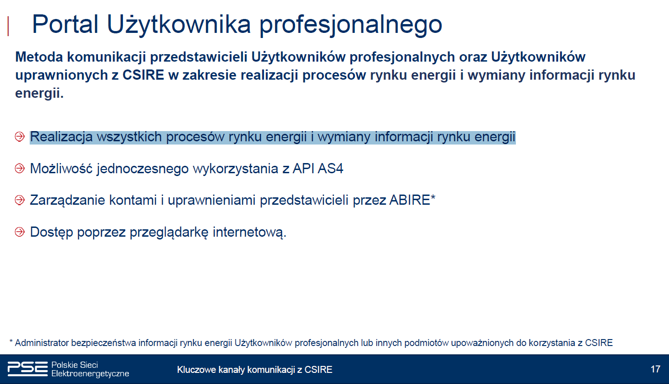 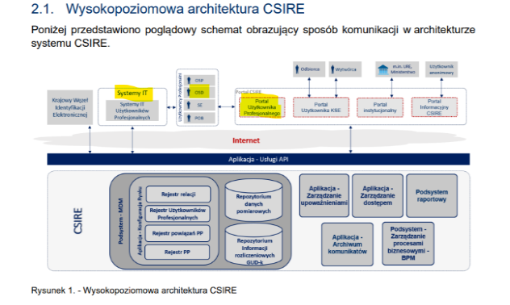 Założenie, że w przypadku Użytkownika profesjonalnego, Użytkownika uprawnionego lub Nadawcy fizycznego obsługującego co najmniej 100 000 PPE należy stosować do wymiany komunikatów wyłącznie sieć PSE WAN jest niezgodne z dotychczasowymi założeniami i uzgodnieniami, w oparciu o które są prowadzne prowadzone prace dostosowawcze. Użytkownicy mieli do tej pory dowolność w wyborze kanału komunikacji, bez względu na liczbę obsługiwanych PPE i wnioskujemy o pozostawienie takiego założenia. Podczas dotychczasowych prezentacji OIRE (np. SIWE 2023) wskazywano, że poprzez Portal Użytkownika profesjonalnego będzie możliwa realizacja wszystkich procesów rynku energii i wymiany informacji rynku energii, zapewniająca równe traktowanie wszystkich użytkowników profesjonalnych, bez ograniczania możliwości komunikacji ze względu na liczbę obsługiwanych PPE. Takie samo założenie potwierdzają Techniczne Standardy Komunikacji Biznesowej (wersja obowiązująca od dnia 4 kwietnia 2023 r., strona 6): | PTPiREE | Uwaga nieuwzględniona | Niniejsze wymaganie dotyczy tylko połączenia z systemami informacyjnymi największych podmiotów. Jego celem jest zwiększenie niezawodności działania detalicznego rynku energii poprzez wykorzystanie kanału komunikacji odpornego na zakłócenia jakie występują w sieci publicznej Internet. Funkcjonalność Systemu CSIRE, w tym możliwość realizacji wszystkich procesów przez Portal Uzytkownika profesjonalnmego nie ulega zmianie.
17 | Załącznik 5 (pkt 5.1.1.) | Wnioskujemy o rozszerzenie dozwolonych kanałów komunikacji o opcję wymiany komunikacji biznesowych z siecią PSE WAN ze środowisk chmurowych m.in. AWS z wykorzystaniem AWS DX (Direct Connect). | PTPiREE | Uwaga częściowo uwzględniona | Konfiguracja komunikacji poprzez WAN PSE jest przedmiotem indywidualnych uzgodnień. Zainteresowany podmiot prosimy o kontakt bezpośredni: oire.it@pse.pl.
18 | Załącznik 5 (pkt 5.1.1.) | Czy testy z CSIRE planowane na 2024 będą realizowane kanałem PSE WAN czy Internet? | PTPiREE | Odpowiedź na pytanie | Realizacja testów technicznych, certyfikacji oraz pilotaży w 2024 r. będzie możliwa z wykorzystaniem komunikacji poprzez sieć Internet.

